Пропозиція_товари
 |  |  |  |  |  |  | Додаток №1 до Запиту 3214MS
 | Форма цінової пропозиції

(Назва Учасника), надає свою пропозицію щодо участі у закупівлі товарів для облаштування офісного та навчального простору.
Відомості про підприємство |  |  | Повне найменування учасника – суб’єкта господарювання
 |  |  | Ідентифікаційний код за ЄДРПОУ або реєстраційний номер облікової картки платника податків
 |  |  | Реквізити (адреса - юридична та фактична, телефон, факс, телефон для контактів, e-mail, розрахунковий рахунок)
Відомості про особу (осіб), які уповноважені представляти інтереси Учасника |  |  | (Прізвище, ім’я, по батькові, посада, контактний телефон).

№ п/п | Технічні характеристики та опис |  | Од.виміру | Кількість | Ціна, за одиницю, (з урахуванням всіх податків і зборів) * | Вартість, грн., (з урахуванням всіх податків і зборів) * | Умови оплати, % передплати /післяплати | Термін поставки товару, календарних днів
 | Запит** | Пропозиція (вказати модель (торгову марку), виробника, параметри та характеристики продукції, надати фото)
1 | 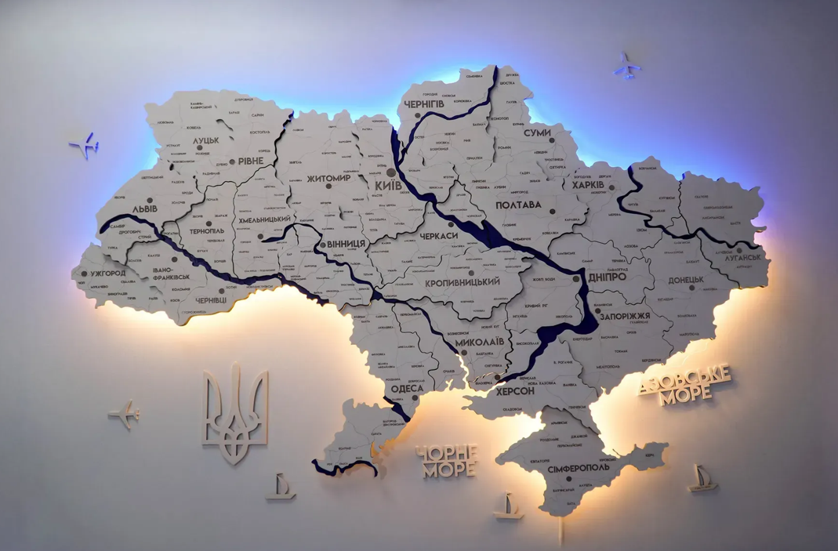 Карта України багатошарова 3D з підсвіткою, колір White Тип: декоративна багатошарова карта України. Розмір: 150 × 100 см (допустиме відхилення ±10%). Колір основи: білий (White) Матеріал: дерево (шпон) та прозорий акрил. Підсвітка: RGB LED з можливістю зміни кольорів. Керування: пульт дистанційного керування. Функції: регулювання яскравості та вибір режимів підсвітки. Нанесення контурів та написів: лазерне гравіювання або еквівалентна технологія. Комплектація: елементи карти з підсвіткою; декоративні елементи (кораблики, літаки, інше); державна символіка України; комплект кріплень для монтажу; блок живлення; інструкція з монтажу. Гарантія: не менше 12 місяців. Монтаж та підключення на об'єкті замовника входять у вартість. |  | шт. | 3 |  | 0.00
2 | 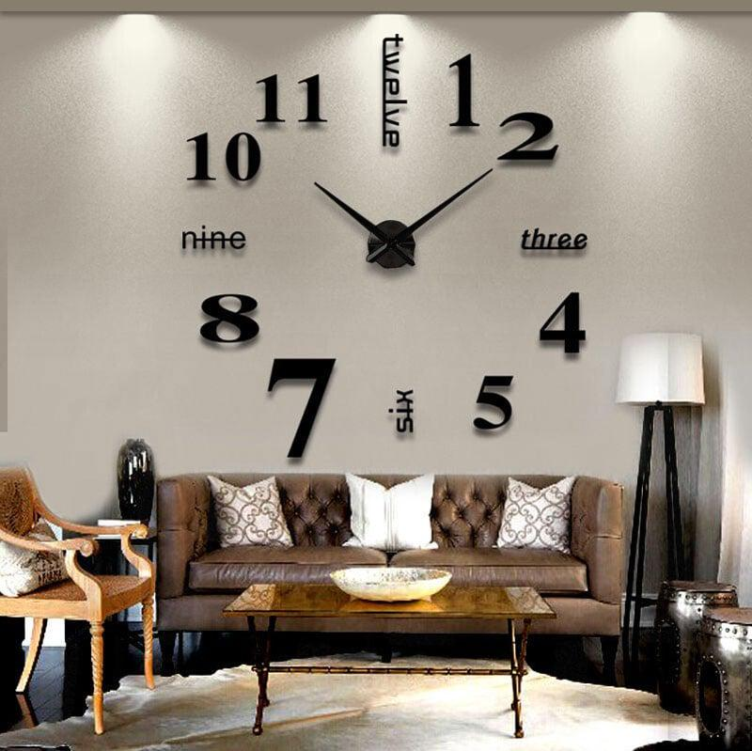 Годинник настінний 3D Тип виробу: настінний декоративний 3D-годинник. Діаметр: 100 см (допустиме відхилення ±10%). Форма: фігурна Тип механізму: кварцовий. Колір: чорний Матеріал: метал та ПВХ Живлення: 1 батарейка типу АА. Комплектація: годинниковий механізм, стрілки, елементи циферблата, кріплення для монтажу. Гарантія: не менше 12 місяців. Монтаж та підключення на об'єкті замовника входять у вартість. |  | шт. | 2 |  | 0.00
3 | 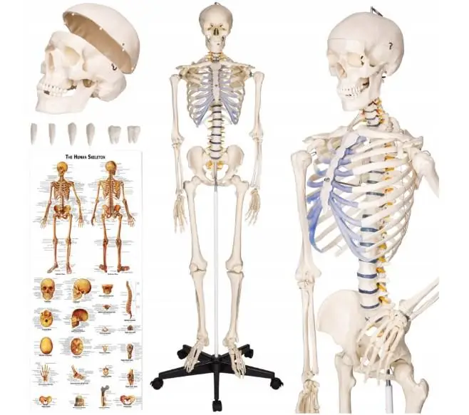 ПВХ скелет людини 181 см + підставка Тип виробу: анатомічна модель скелета людини. Висота моделі з підставкою: 181 см (допустиме відхилення ±5%). Матеріал: ПВХ, металеві з'єднання. Виконання: модель у натуральну величину. Череп: розбірний, з можливістю демонстрації внутрішньої будови. Нижня щелепа: рухома або знімна. Зуби: наявність змінних (демонстраційних) зубів. Кінцівки: руки та ноги знімні. Суглоби: рухомі основні суглоби (плечові, ліктьові, променево-зап'ясткові, кульшові, колінні та інші). Конструкція: стійка до механічних пошкоджень, придатна для багаторазового використання в навчальному процесі. Призначення: для використання в закладах освіти, навчальних кабінетах, лабораторіях та медичних установах. Підставка: металева підставка на коліщатках. Можливість підвішування моделі: так. Поставка в частково або повністю зібраному вигляді. Комплектація модель скелета людини; підставка на колесах; захисний чохол (за наявності у виробника); навчальний плакат із анатомічними позначеннями; інструкція з експлуатації. Гарантія: не менше 12 місяців. |  | шт. | 1 |  | 0.00
4 | Маркерна дошка магнітна надпрозора скляна магнітно-маркерна Тип: магнітно-маркерна скляна дошка. Розмір: 100 × 150 см (допустиме відхилення ±5%). Спосіб встановлення: настінний. Колір поверхні: білий. Конструкція: безрамкова. Матеріал поверхні: загартоване скло товщиною не менше 4 мм. Поверхня: гладка, придатна для письма маркерами для маркерних дощок та багаторазового стирання без погіршення зовнішнього вигляду. Магнітні властивості: поверхня повинна забезпечувати можливість кріплення інформаційних матеріалів за допомогою магнітів, сумісних із скляними магнітними дошками. Кріплення: комплект настінних кріплень входить до комплекту поставки. Догляд: поверхня повинна легко очищуватися від слідів маркера спеціальними засобами для очищення маркерних дощок. Гарантія: не менше 12 місяців. Монтаж та підключення на об'єкті замовника входять у вартість. |  | шт. | 2 |  | 0.00
5 | Багатошарова Мапа України, Пастель Тип виробу: настінна декоративна багатошарова карта України. Розмір: 120 × 80 см (допустиме відхилення ±5%). Матеріал: деревоволокниста плита (МДФ). Конструкція: багатошарова рельєфна карта, що складається не менше ніж із трьох шарів. Товщина виробу: від 4 до 9 мм. Колірне виконання: світлі пастельні відтінки. Нанесення написів та графічних елементів: друк. Карта повинна містити адміністративно-територіальний поділ України, назви областей та основні географічні об'єкти. Призначення: декоративне оформлення навчальних, адміністративних, офісних та громадських приміщень. Комплектація елементи карти України, включаючи острови; декоративні елементи (літаки, кораблики, роза вітрів, назви морів або еквівалентні декоративні елементи); комплект кріплень для монтажу; інструкція зі складання та монтажу. Гарантія: не менше 12 місяців. Монтаж виробу на об'єкті Замовника входить у вартість. |  | шт. | 1 |  | 0.00
Всього вартість пропозиції, грн* |  |  |  |  | 0.00
* Товариство Червоного Хреста України є громадською неприбутковою організацією і просить надати максимальні знижки на товар, вказаний у ціновій пропозиції.
** Закупівля здійснюється окремими позиціями.

Ми погоджуємось, що всі витрати, пов’язані з доставкою товару, завантажувально-розвантажувальними роботами, монтажем та встановленням на об’єкті, здійснюються за рахунок Постачальника за наданою адресою: м.Київ.
Ми погоджуємося та ознайомлені з умовами типового Договору ТЧХУ (Додаток №2 до Запиту).
Ми погоджуємося з умовами, що Замовник має право розділити дану закупівлю між декількома постачальниками за умови наявності більш вигідних умов на різні позиції.
Ми погоджуємося з умовами, що Ви можете відхилити нашу чи всі надані пропозиції, та розуміємо, що Ви не обмежені у прийнятті будь-якої іншої пропозиції з більш вигідними для Вас умовами.
Ми погоджуємось зафіксувати цінову пропозицію протягом 90 календарних днів з моменту подачі
Подаючи свою пропозицію ми підтверджуємо повну комплектацію та відповідність умовам зазначеним в Запиті.
Учасники повинні надсилати цінові пропозиції з підписом і печаткою (за наявності)

 | Керівник організації/ФОП:____________________________ ( ____________________)
 | МП підпис ПІБ

